总表
灯光系统、监控系统清单及参数
序号 | 名称 | 技术参数 | 参考图片 | 单位 | 数量 | 单价（元） | 总计（元） | 备注
1 | 电子显示屏（楼门口） | 巨彩P10 ,单色红色0.57*5.85，带无线控制卡，包边铝框全防水设计 |  | 块 | 1 | 2600 | 2600
2 | 电子显示屏（二楼音乐厅） | 巨彩P10 单色红色0.41*8.09，带无线控制卡，包边铝框 |  | 块 | 1 | 2600 | 2600
3 | 电子显示屏（二楼会议室） | 巨彩P10 单色红色0.41*4.89，带无线控制卡，包边铝框 |  | 块 | 1 | 1500 | 1500
4 | 舞台电子屏 | 全彩屏，室内Q1.8/Q1.86E全彩3.62*1.7 = 6.15平方 | 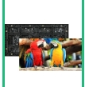 | 块 | 6.15 | 6880 | 42312
5 | 校门口电子屏 | 室内Q1.8/Q1.86E全彩2.66*1.7=4.522平方 |  | 块 | 4.5 | 6880 | 30960
6 | 监控 | 监控系统清单及参数 |  | 套 | 1 | 32020 | 32020 | 详见附件
7 | 广播系统 | 公共广播系统清单及参数 |  | 套 | 1 | 4650 | 4650 | 详见附件
8 | 舞台灯光系统 | 音体教室灯光配置 |  | 套 | 1 | 13200 | 13200 | 详见附件
9 | 一体机 | 65英寸幼教平板，参数见附件 |  | 台 | 14 | 8800 | 123200 | 详见附件
10 | 功能厅音响设 | 音体教室音响设备清单及参数 |  | 套 | 1 | 29180 | 29180 | 详见附件
合计 |  |  |  |  |  |  | 282222

音体教室灯光配置
音体教室舞台灯光清单及参数
序号 | 品名 | 品牌型号 | 产品图片 | 性能 | 效果 | 单位 | 数量 | 单价 | 金额
面光灯
1 | 暖白帕灯 | PZ-002 |  | 电压：AC 110V-220V/50-60HZ 总功率：150W 光源：暖光 光色温：暖白3200K 通道模式：2CHS/4通道 光源寿命：50000-100000 hours 调光频率：1000Hz 驱动电流：700mA 控制信号：DMX512 控制模式：自走，主从 DMX通道：6通道 发光角度：45°/80° 可选 防护等级：IP20 | 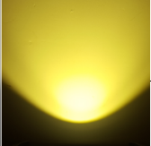 | 台 | 8 | 580 | 4,640
染色灯
2 | 54颗全彩帕灯 | SY-003 | 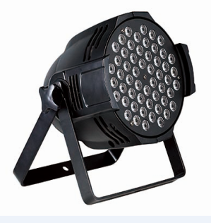 | 光源：54颗1W LED 电源：AC90-250V/50-60HZ 总功率：60W 光源寿命：6-10万小时 LED角度：25° 控制方式：自动/声控/ DMX/主从 DMX通道：8 净重/毛重：2.3/2.5KG 尺寸：250*250*360mm 描述：铸铝外壳，颜色速度可调（可定制手拉手电源线） | 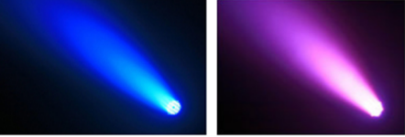 | 台 | 8 | 480 | 3,840
控制器+外设部分
3 | 240控台 | WK-240 |  | 可控制12/24台16通道电脑灯，可存储场景12/24个，程序12个， 程序最大步数为20/40步，程序总步数240/480步，总通道240个， 调光通道48个，可分控、点控、集控。LCD液晶显示屏，16*2字符。 电压：AC200-240V, 50HZ |  | 台 | 1 | 960 | 960
设备总合计(元）: |  |  |  |  |  |  |  |  | 9,440
4 | 小灯钩 | S013 |  |  |  | 个 | 16 | 10 | 160
5 | 安装支架 | 定制 |  |  |  | 批 | 1 | 2,000 | 2,000
6 | 安装调试 | 物流、安装费、调试费 |  |  |  | 人 | 1 | 1,600 | 1,600
安装辅材总合计(元）: |  |  |  |  |  |  |  |  | 3,760
总合计(元）未税: |  |  |  |  |  |  |  |  | 13,200

音体教室音响设备清单及参数
音体教室音响设备清单及参数
序号 | 产品名称 | 技术参数及指标 | 图片 | 品牌/产地 | 数量 | 单位 | 单价（元） | 总价（元）
1 | 主音响 | 单元类型：1×3”(75×)高频压缩驱动器 1×15”低音 频率响应：55Hz ~18KHz额定功率：500W灵敏度：99db 最大声压级：124db阻抗：8Ω标准覆盖角：80°* 50°可出 厂家具有3A证书、ISO90001证书 产品具有MA机构的检测报告 |  | 中国 | 2 | 只 | 3680.00 | 7360.00
2 | 辅助音响 | 单元类型：低频 12”铁氧体低音单元（170磁）高频1.75”(44.4芯) 频率响应：60Hz ~20KHz 额定功率：450W 灵敏度：98db 最大声压级：124db 覆盖角度：90°* 60°阻抗：8Ω 厂家具有3A证书、ISO90001证书 产品具有MA机构的检测报告 |  | 中国 | 2 | 只 | 2680.00 | 5360.00
3 | 辅助音响 功放 | 立体声模式 每声道平均持续输出功率8Ω 20Hz-20KHz 0.03％THD 600W4Ω 20Hz-20KHz 0.05％THD 900W2Ω 1KHz 1％THD 1100W桥接音声道模式 具有开机保护、短路、直流、过热、复位开关和超音频保护装置负载保护 自动哑音开/关，直流故障电源自动断开 厂家具有3A证书、ISO90001证书 产品具有国家3C认证 |  | 中国 | 1 | 台 | 2800.00 | 2800.00
4 | 主音响 功放 | 立体声模式 每声道平均持续输出功率8Ω 20Hz-20KHz 0.03％THD 800W4Ω 20Hz-20KHz 0.05％THD 1200W2Ω 1KHz 1％THD 1400W桥接音声道模式 平衡持续输出功率8Ω 20Hz-20KHz 0.1％THD 具有开机保护、短路、直流、过热、复位开关和超音频保护装置负载保护 自动哑音开/关，直流故障电源 厂家具有3A证书、ISO90001证书 产品具有国家3C认证 |  | 中国 | 1 | 台 | 1980.00 | 1980.00
5 | 调音台 | 话筒：6通道频响：+0.5dB/-0.5dB（20Hz-20kHz）总谐波失真：0.03%@+14dBu（20 Hz-20kHz）输入通道：12通道：单声道：4；立体声：4输出通道：STEREO OUT：2；PHONES：1母线：立体声：1；编组：2，AUX（包括FX）USB音频：USB音频2.0兼容 采样率：最大192kHz，Bit深度24-bit幻象电源电压：+48V内建数字效果：24编程 | 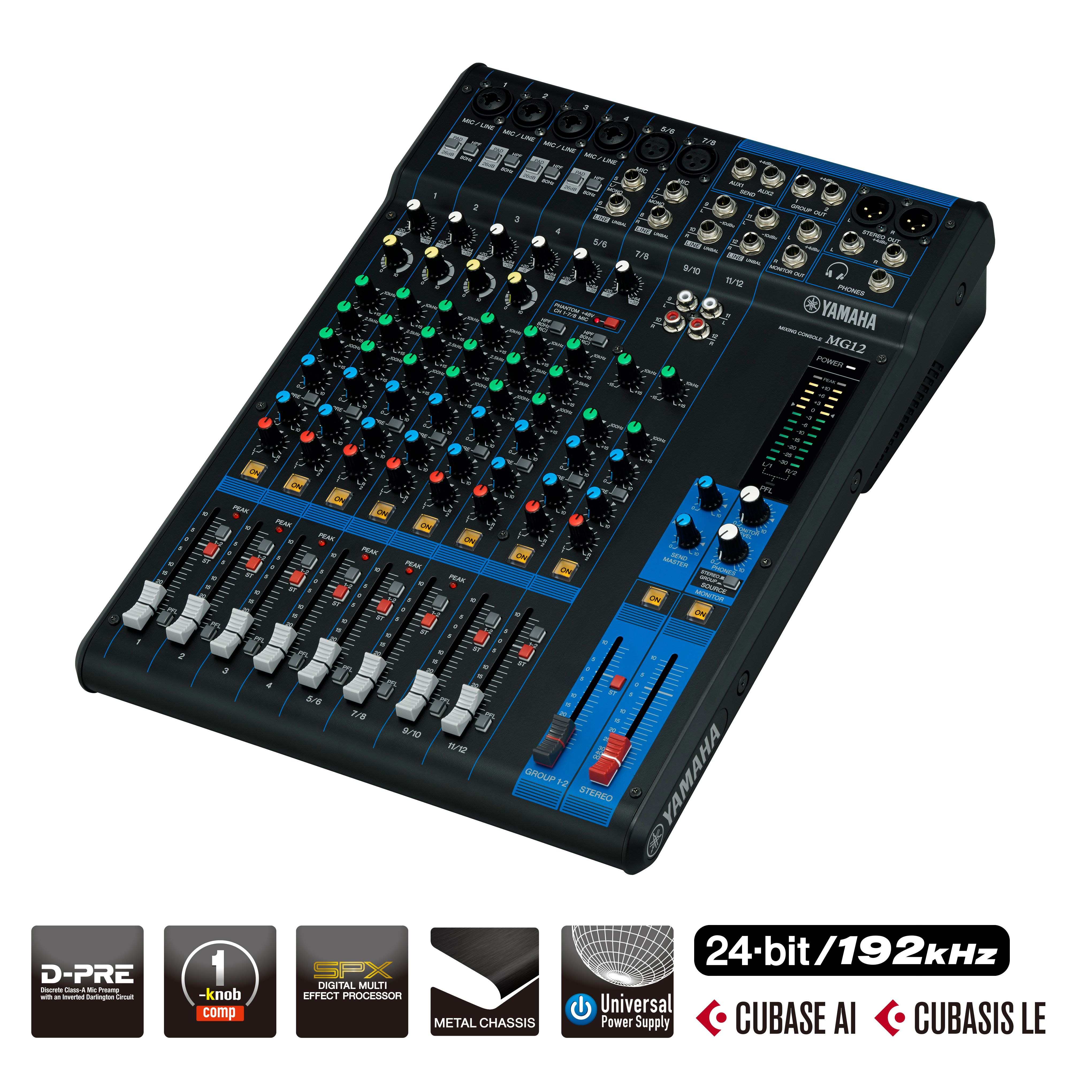 |  | 1 | 台 | 2250.00 | 2250.00
6 | 真分集无线麦 | 接收机 RECEIVER频率范围Frequency range: 740—800MHz可调信道数Adjustable number of channels: 100X2=200震荡方式Vibration mode: 锁相环（PLL)频率合成频率稳定性Frequency Stability: ±10ppm接收方式The receiving mode: 超外差二次变频分集类型Diversity Type: 双调谐眞分集自动选讯接收灵敏度Receiver sensitivity: -95dBm音频频响Audio Frequency Response : 40--18KHz失真度Distortion: ≤0.5%信噪比Signal to Noise Ratio: ≥110dB音频输出Audio output: 平衡输出和不平衡输出电源规格Power supply: 110-240V-12V 50-60Hz（开关电源适配器）发射机 TRANSMITTER频率范围Frequency range: 740—800MHz可调信道数Adjustable number of channels: 100X2=200震荡方式Vibration mode: 锁相环（PLL)频率合成频率稳定性Frequency Stability: ±10ppm调制方式Modulation: 调频（FM）射频功率RF power: 10--30mW音频频响Audio Frequency Response: 40--18KHz失真度Distortion: ≤0.5%电池规格Battery: 2x1.5V AA Size电池寿命Battery Life: 8—15小时 厂家具有3A证书、ISO90001证书 |  | 中国 | 1 | 套 | 1800.00 | 1800.00
7 | 音响数字处理器 | 输入/输出通道 4入8出4Input/8Output 每个输入通道功能 Each Input channel 静音Mute √ 延时Delay 每个通道设立单独延时，调节范围 adj range: 0-1000ms。 极性Poalr 同相（+）反相（-）In phase(+) & reversed phase( -) 均衡EQ 6个参量均衡,中心频率点(FREQ)：20Hz-20KHz 厂家具有3A证书、ISO90001证书 产品具有MA机构的检测报告、调式软件有专业音频处理设备控制软件著作权登记证 |  | 中国 | 1 | 套 | 2250.00 | 2250.00
8 | 机柜 |  |  | 中国 | 1 | 台 | 880.00 | 880.00
9 | 线材、配件 | 过机线、音箱吊件、系统接插件、音响支架等 |  |  | 1 | 项 | 1000.00 | 1000.00
10 | 安装调式费 |  |  |  | 1 | 项 | 3500.00 | 3500.00
11 | 小计 |  |  |  |  |  |  | 29180.00

